bank_details
Required Information | Fill in
账户开户名： Bank Account Name: | 江苏华艺网络科技有限公司 | Jiangsu Huayi Network Technology Co., Ltd.
开户行： Bank Name: | 中国工商银行淮安城南支行营业室 | Business Room of Huai'an Chengnan Branch of Industrial and Commercial Bank of China
账户号： Bank Account Number: | 1110020119200116297
开户行地址： Bank Address: | 淮安市清江浦区解放西路69号 | 69 Jiefang West Road, Qingjiangpu District, Huai'an City
银行swift code Bank Swift Code: | ICBKCNBJJSP
电子邮箱： Email: | 2250707187@qq.com
联系人姓名 contact name | 张露 Zhang Lu
联系电话： Contact Number: | 13033552285
地址： Address: | 證件地址：淮安市清浦区前进东路18号恒厦综合楼113室 聯絡地址：江苏省淮安市清江浦区枚乘路4号 | No. 4 Meicheng Road, Qingjiangpu District, Huaian City, Jiangsu Province
邮编： Postal Code: | 223001
营业执照号： Company Registration Number: | 91320800338786805B

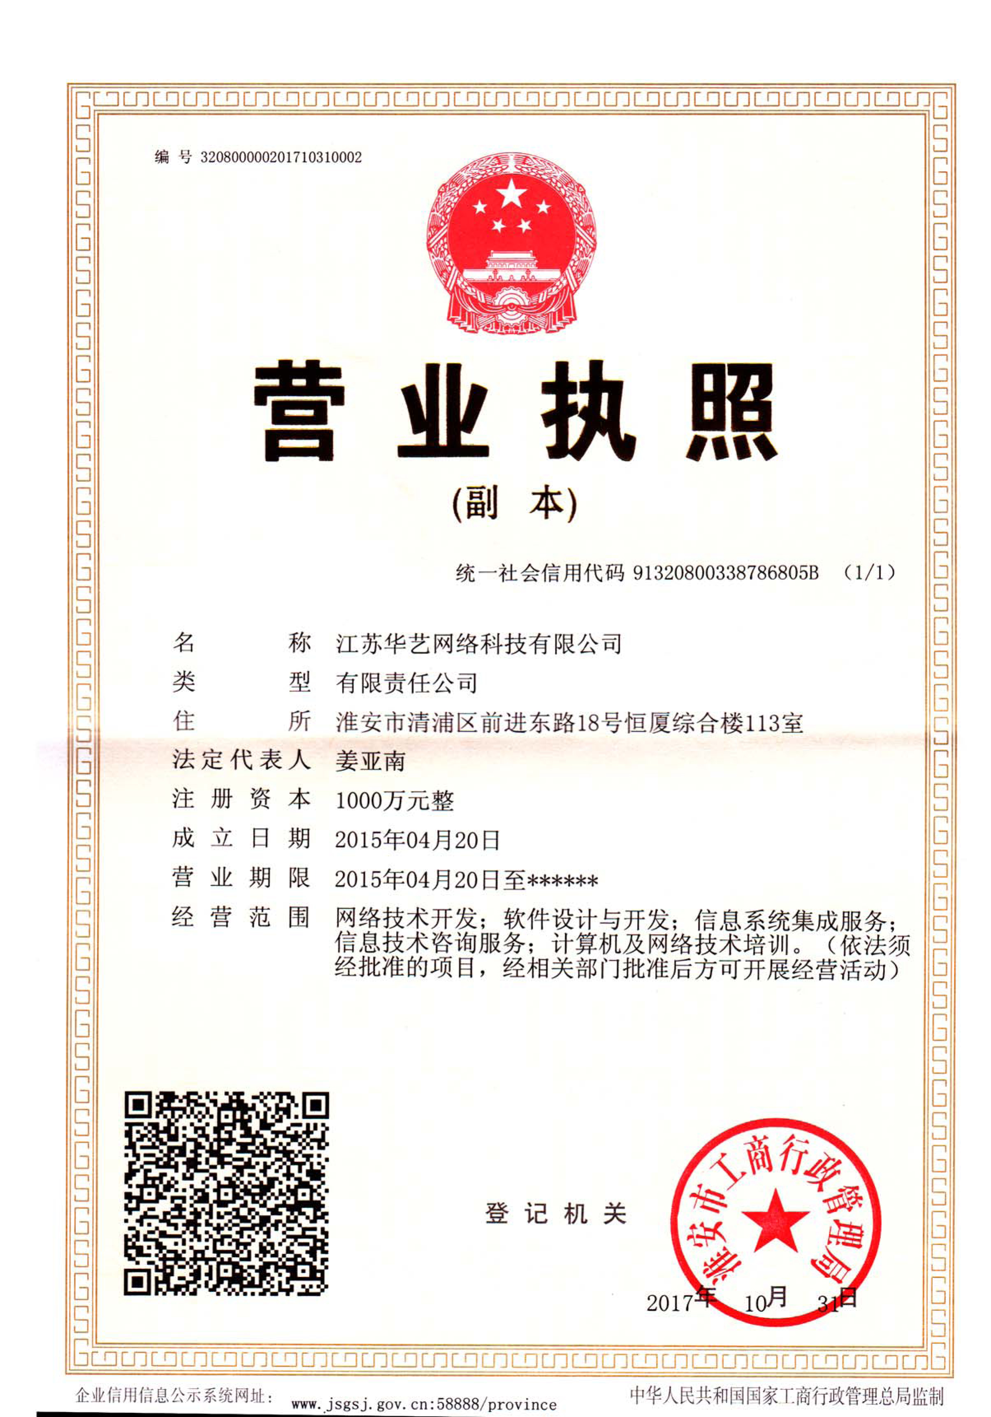
公司营业执照电子档（年检页面） Copy of Valid Company Operating Certificate

